需求点分析
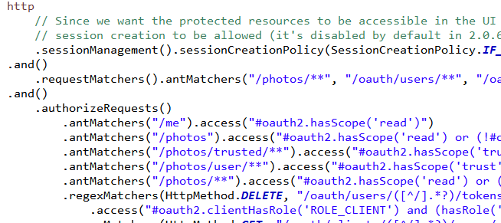
1. 将token信息写入数据库

2. client信息从数据库读取
OAuth2ServerConfig 类的 AuthorizationServerConfiguration

TokenStore 这个接口就是用于存储Token的。

3. 用户信息需要从数据库读取
SecurityConfiguration 类的 globalUserDetails 方法

4. URL的普通用户访问权限配置从数据库读取。
1） SecurityConfiguration 类的 configure 配置不需要权限认证的路径

2） 配置登录登出，以及某些URL访问需要什么权限

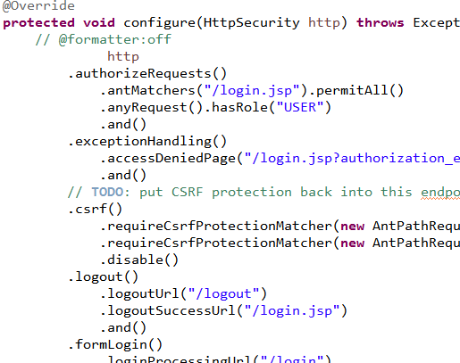

5. URL的 oauth2 访问权限配置从数据库读取。
类 OAuth2ServerConfig 的 ResourceServerConfiguration
配置这些URL是否徐亚认证以及相应的scope 等

